DB_Test_case
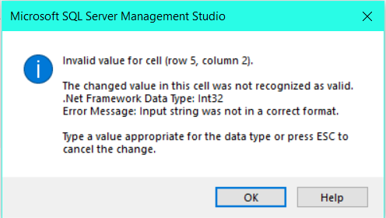
Test Case Database
STT | Testcase ID | Test Title | Sub-Module | Testcase Summary | Priority | Pre-condition | Pre-steps | Step by step | Expected Result | Actual Result | Test Result | Note
1 | DB-0001 | Test_GetData_Table_name |  | Test lấy dữ liệu được hay không | 1 | Có cơ sở dữ liệu |  | 1. Mở project 2. Mở test case thông qua Test Explorer 3. Chuột phải v ào test case -> chọn Run | 7 dòng | 7 dòng | Passed
2 | DB-0002 | Test kiểu dữ liệu |  | Nhập một giá trị bất kỳ vào cột | 1 | Có cơ sở dữ liệu |  | 1. Mở cơ sở dữ liệu bảng loaiphong 2. Nhập giá trị 'abc' vào cột soluong | báo lỗi vì định dạng của cột là Integer | báo lỗi | Passed
3 | DB-0003 | Test kiểu dữ liệu |  | Nhập một giá trị bất kỳ vào cột | 1 | Có cơ sở dữ liệu |  | 1. Mở cơ sở dữ liệu bảng loaiphong 2. Nhập giá trị số thập phân 2.5 vào cột soluong | báo lỗi vì định dạng của cột là Integer | báo lỗi | Passed
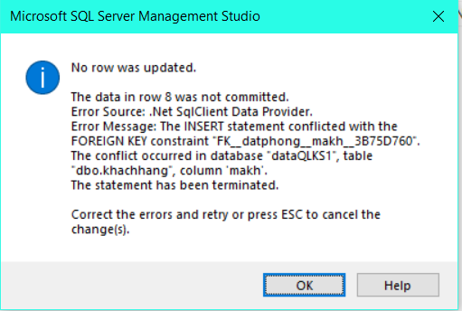
4 | DB-0004 | Test kiểu dữ liệu |  | Nhập một giá trị bất kỳ vào cột | 1 | Có cơ sở dữ liệu |  | 1. Mở cơ sở dữ liệu bảng loaiphong 2. Nhập giá trị số âm vào cột soluong | báo lỗi vì cột soluong phải là số không âm | cho lưu | Failed
5 | DB-0005 | Test quan hệ |  | Thêm một giá trị vào cột có khóa ngoại liên kết với bảng khác | 1 | Có cơ sở dữ liệu |  | 1. Thêm một record vào bảng datphong 2. Ở cột makh ta sẽ nhập giá trị KH008 | Báo lỗi vì giá trị KH008 không tồn tại trong bảng khachhang | báo lỗi | Passed

